Лист1
№ | Дата выявления | Владелец конструкции / Собственник обьекта недвижимого им-ва / Лицо, управомоченное собственниками | Район города | Адрес размещения | Тип конструкции | Содержание | Фото конструкции
1 | 2024-02-26 | ИП Кутлаков Николай Сергеевич | Советский | ул. Новокузнечихинская, д.5 | Настенная конструкция | OZON | 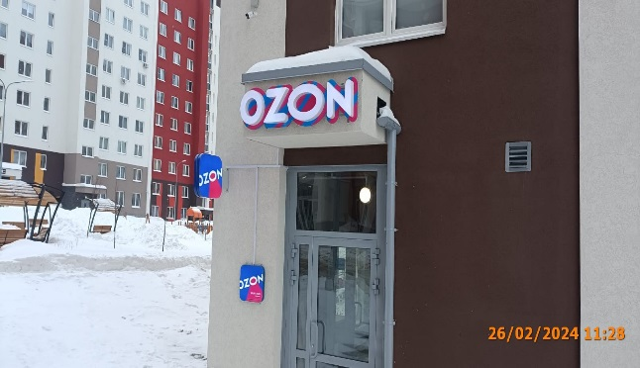
2 | 2024-02-26 | ИП Кутлаков Николай Сергеевич | Советский | ул. Новокузнечихинская, д.5 | Консольная конструкция | OZON
3

